关系图
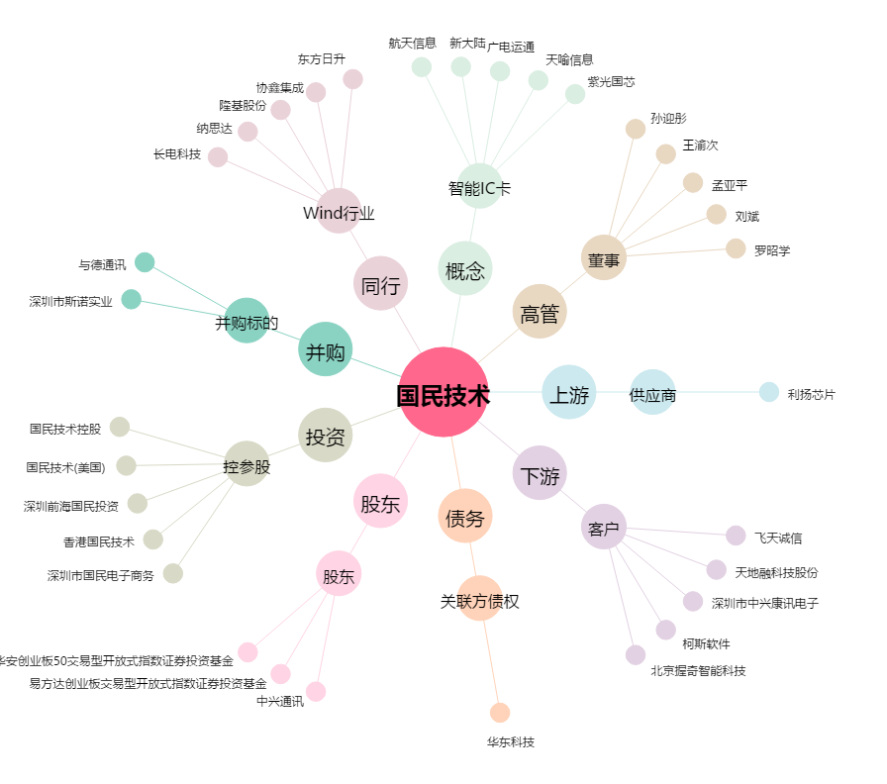
国民技术[300077.SZ] - 关系概览图

